SCADA
New graphic page
 |  |  |  |  |  |  |  |  |  |  |  |  | Drawing by J. Tawet
 |  |  |  |  |  |  |  |  |  |  |  |  | Date : 1 Sep 2015 Rev.01 |  | Page 1 of 4
 |  |  |  |  |  |  |  |  |  |  |  |  | Document no. SCADA 010915_01

MOCHA (WC )
MOCHA (DC )
ICE
SPARK SHOT
ESPRESSO
MOCHA (WC )
MOCHA (DC )
ICE
SPARK SHOT
ESPRESSO
B1: TIMER SETTING-2 |  |  |  |  |  |  |  | B2: TIMER SETTING-2
No. | Service name |  |  |  |  |  | PV (SEC) | No. | Service name |  |  |  |  |  | PV (SEC)
1 | CH.ON BEFORE ED. | XXX | XXX | XXX | XXX | XXX | XXX | 1 | CH.ON BEFORE ED. | XXX | XXX | XXX | XXX | XXX | XXX
2 | VIB.RW HOPPER ON | XXX | XXX | XXX | XXX | XXX | XXX | 2 | VIB.RW HOPPER ON | XXX | XXX | XXX | XXX | XXX | XXX
3 | VIB.CH HOPPER ON | XXX | XXX | XXX | XXX | XXX | XXX | 3 | VIB.CH HOPPER ON | XXX | XXX | XXX | XXX | XXX | XXX
4 | CRUSHER ON | XXX | XXX | XXX | XXX | XXX | XXX | 4 | CRUSHER ON | XXX | XXX | XXX | XXX | XXX | XXX
5 | VALVE A ON | XXX | XXX | XXX | XXX | XXX | XXX | 5 | VALVE A ON | XXX | XXX | XXX | XXX | XXX | XXX
6 | BEFORE LIQ. FEED | XXX | XXX | XXX | XXX | XXX | XXX | 6 | BEFORE LIQ. FEED | XXX | XXX | XXX | XXX | XXX | XXX
7 | MIXER ON | XXX | XXX | XXX | XXX | XXX | XXX | 7 | MIXER ON | XXX | XXX | XXX | XXX | XXX | XXX
8 | LP1 ON | XXX | XXX | XXX | XXX | XXX | XXX | 8 | LP1 ON | XXX | XXX | XXX | XXX | XXX | XXX
9 | SF.ON BEFORE VB | XXX | XXX | XXX | XXX | XXX | XXX | 9 | SF.ON BEFORE VB | XXX | XXX | XXX | XXX | XXX | XXX
10 | VALVE B ON | XXX | XXX | XXX | XXX | XXX | XXX | 10 | VALVE B ON | XXX | XXX | XXX | XXX | XXX | XXX
11 | SIFTER ON | XXX | XXX | XXX | XXX | XXX | XXX | 11 | SIFTER ON | XXX | XXX | XXX | XXX | XXX | XXX
12 | DELAY BATCH | XXX | XXX | XXX | XXX | XXX | XXX | 12 | DELAY BATCH | XXX | XXX | XXX | XXX | XXX | XXX

New graphic page
 |  |  |  |  |  |  |  |  |  |  |  |  | Drawing by J. Tawet
 |  |  |  |  |  |  |  |  |  |  |  |  | Date : 1 Sep 2015 Rev.01 |  | Page 2 of 4
 |  |  |  |  |  |  |  |  |  |  |  |  | Document no. SCADA 010915_01

SPORT DRINK
LALTE
ICCM (Plain)
ICCM (Straw)
ICCM (Choc)
SPORT DRINK
LALTE
ICCM (Plain)
ICCM (Straw)
ICCM (Choc)
B1: TIMER SETTING-3 |  |  |  |  |  |  |  | B2: TIMER SETTING-3
No. | Service name |  |  |  |  |  | PV (SEC) | No. | Service name |  |  |  |  |  | PV (SEC)
1 | CH.ON BEFORE ED. | XXX | XXX | XXX | XXX | XXX | XXX | 1 | CH.ON BEFORE ED. | XXX | XXX | XXX | XXX | XXX | XXX
2 | VIB.RW HOPPER ON | XXX | XXX | XXX | XXX | XXX | XXX | 2 | VIB.RW HOPPER ON | XXX | XXX | XXX | XXX | XXX | XXX
3 | VIB.CH HOPPER ON | XXX | XXX | XXX | XXX | XXX | XXX | 3 | VIB.CH HOPPER ON | XXX | XXX | XXX | XXX | XXX | XXX
4 | CRUSHER ON | XXX | XXX | XXX | XXX | XXX | XXX | 4 | CRUSHER ON | XXX | XXX | XXX | XXX | XXX | XXX
5 | VALVE A ON | XXX | XXX | XXX | XXX | XXX | XXX | 5 | VALVE A ON | XXX | XXX | XXX | XXX | XXX | XXX
6 | BEFORE LIQ. FEED | XXX | XXX | XXX | XXX | XXX | XXX | 6 | BEFORE LIQ. FEED | XXX | XXX | XXX | XXX | XXX | XXX
7 | MIXER ON | XXX | XXX | XXX | XXX | XXX | XXX | 7 | MIXER ON | XXX | XXX | XXX | XXX | XXX | XXX
8 | LP1 ON | XXX | XXX | XXX | XXX | XXX | XXX | 8 | LP1 ON | XXX | XXX | XXX | XXX | XXX | XXX
9 | SF.ON BEFORE VB | XXX | XXX | XXX | XXX | XXX | XXX | 9 | SF.ON BEFORE VB | XXX | XXX | XXX | XXX | XXX | XXX
10 | VALVE B ON | XXX | XXX | XXX | XXX | XXX | XXX | 10 | VALVE B ON | XXX | XXX | XXX | XXX | XXX | XXX
11 | SIFTER ON | XXX | XXX | XXX | XXX | XXX | XXX | 11 | SIFTER ON | XXX | XXX | XXX | XXX | XXX | XXX
12 | DELAY BATCH | XXX | XXX | XXX | XXX | XXX | XXX | 12 | DELAY BATCH | XXX | XXX | XXX | XXX | XXX | XXX

New graphic page
 |  |  |  |  |  |  |  |  |  |  |  |  | Drawing by J. Tawet
 |  |  |  |  |  |  |  |  |  |  |  |  | Date : 1 Sep 2015 Rev.01 |  | Page 3 of 4
 |  |  |  |  |  |  |  |  |  |  |  |  | Document no. SCADA 010915_01

RM.16
RM.17
RM.18
RM.19
RM.20
RM.16
RM.17
RM.18
RM.19
RM.20
B1: TIMER SETTING-4 |  |  |  |  |  |  |  | B2: TIMER SETTING-4
No. | Service name |  |  |  |  |  | PV (SEC) | No. | Service name |  |  |  |  |  | PV (SEC)
1 | CH.ON BEFORE ED. | XXX | XXX | XXX | XXX | XXX | XXX | 1 | CH.ON BEFORE ED. | XXX | XXX | XXX | XXX | XXX | XXX
2 | VIB.RW HOPPER ON | XXX | XXX | XXX | XXX | XXX | XXX | 2 | VIB.RW HOPPER ON | XXX | XXX | XXX | XXX | XXX | XXX
3 | VIB.CH HOPPER ON | XXX | XXX | XXX | XXX | XXX | XXX | 3 | VIB.CH HOPPER ON | XXX | XXX | XXX | XXX | XXX | XXX
4 | CRUSHER ON | XXX | XXX | XXX | XXX | XXX | XXX | 4 | CRUSHER ON | XXX | XXX | XXX | XXX | XXX | XXX
5 | VALVE A ON | XXX | XXX | XXX | XXX | XXX | XXX | 5 | VALVE A ON | XXX | XXX | XXX | XXX | XXX | XXX
6 | BEFORE LIQ. FEED | XXX | XXX | XXX | XXX | XXX | XXX | 6 | BEFORE LIQ. FEED | XXX | XXX | XXX | XXX | XXX | XXX
7 | MIXER ON | XXX | XXX | XXX | XXX | XXX | XXX | 7 | MIXER ON | XXX | XXX | XXX | XXX | XXX | XXX
8 | LP1 ON | XXX | XXX | XXX | XXX | XXX | XXX | 8 | LP1 ON | XXX | XXX | XXX | XXX | XXX | XXX
9 | SF.ON BEFORE VB | XXX | XXX | XXX | XXX | XXX | XXX | 9 | SF.ON BEFORE VB | XXX | XXX | XXX | XXX | XXX | XXX
10 | VALVE B ON | XXX | XXX | XXX | XXX | XXX | XXX | 10 | VALVE B ON | XXX | XXX | XXX | XXX | XXX | XXX
11 | SIFTER ON | XXX | XXX | XXX | XXX | XXX | XXX | 11 | SIFTER ON | XXX | XXX | XXX | XXX | XXX | XXX
12 | DELAY BATCH | XXX | XXX | XXX | XXX | XXX | XXX | 12 | DELAY BATCH | XXX | XXX | XXX | XXX | XXX | XXX

New graphic page
 |  |  |  |  |  |  |  |  |  |  |  |  | Drawing by J. Tawet
 |  |  |  |  |  |  |  |  |  |  |  |  | Date : 1 Sep 2015 Rev.01 |  | Page 4 of 4
 |  |  |  |  |  |  |  |  |  |  |  |  | Document no. SCADA 010915_01

RM.21
RM.22
RM.23
RM.24
RM.25
RM.21
RM.22
RM.23
RM.24
RM.25
B1: TIMER SETTING-5 |  |  |  |  |  |  |  | B2: TIMER SETTING-5
No. | Service name |  |  |  |  |  | PV (SEC) | No. | Service name |  |  |  |  |  | PV (SEC)
1 | CH.ON BEFORE ED. | XXX | XXX | XXX | XXX | XXX | XXX | 1 | CH.ON BEFORE ED. | XXX | XXX | XXX | XXX | XXX | XXX
2 | VIB.RW HOPPER ON | XXX | XXX | XXX | XXX | XXX | XXX | 2 | VIB.RW HOPPER ON | XXX | XXX | XXX | XXX | XXX | XXX
3 | VIB.CH HOPPER ON | XXX | XXX | XXX | XXX | XXX | XXX | 3 | VIB.CH HOPPER ON | XXX | XXX | XXX | XXX | XXX | XXX
4 | CRUSHER ON | XXX | XXX | XXX | XXX | XXX | XXX | 4 | CRUSHER ON | XXX | XXX | XXX | XXX | XXX | XXX
5 | VALVE A ON | XXX | XXX | XXX | XXX | XXX | XXX | 5 | VALVE A ON | XXX | XXX | XXX | XXX | XXX | XXX
6 | BEFORE LIQ. FEED | XXX | XXX | XXX | XXX | XXX | XXX | 6 | BEFORE LIQ. FEED | XXX | XXX | XXX | XXX | XXX | XXX
7 | MIXER ON | XXX | XXX | XXX | XXX | XXX | XXX | 7 | MIXER ON | XXX | XXX | XXX | XXX | XXX | XXX
8 | LP1 ON | XXX | XXX | XXX | XXX | XXX | XXX | 8 | LP1 ON | XXX | XXX | XXX | XXX | XXX | XXX
9 | SF.ON BEFORE VB | XXX | XXX | XXX | XXX | XXX | XXX | 9 | SF.ON BEFORE VB | XXX | XXX | XXX | XXX | XXX | XXX
10 | VALVE B ON | XXX | XXX | XXX | XXX | XXX | XXX | 10 | VALVE B ON | XXX | XXX | XXX | XXX | XXX | XXX
11 | SIFTER ON | XXX | XXX | XXX | XXX | XXX | XXX | 11 | SIFTER ON | XXX | XXX | XXX | XXX | XXX | XXX
12 | DELAY BATCH | XXX | XXX | XXX | XXX | XXX | XXX | 12 | DELAY BATCH | XXX | XXX | XXX | XXX | XXX | XXX

VB page
Modify graphic page
Drawing by J. Tawet
Date : 1 Sep 2015 Rev.00 | Page 1 of 4
Document no. VB 010915_00

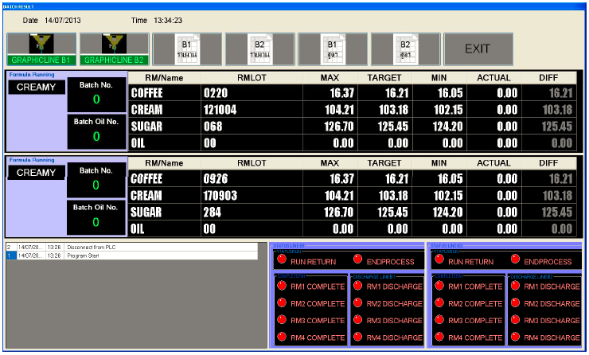
Add 20 new product to list

Add 20 new product to list

Modify graphic page
Drawing by J. Tawet
Date : 1 Sep 2015 Rev.00 | Page 2 of 4
Document no. VB 010915_00

Add 20 new product to list of line B1
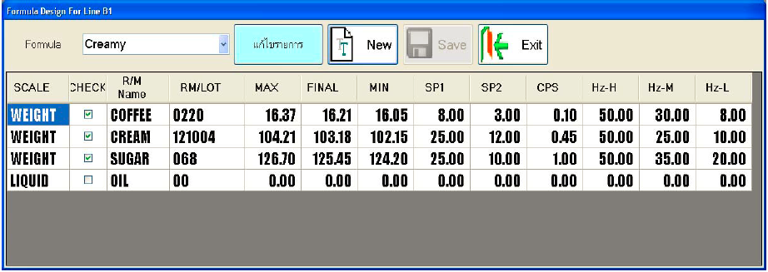

Add 20 new product to list of line B2

Modify graphic page
Drawing by J. Tawet
Date : 1 Sep 2015 Rev.00 | Page 3 of 4
Document no. VB 010915_00

Add 20 new product to list of line B1

Add 20 new product to list of line B2

Modify graphic page
Drawing by J. Tawet
Date : 1 Sep 2015 Rev.00 | Page 4 of 4
Document no. VB 010915_00

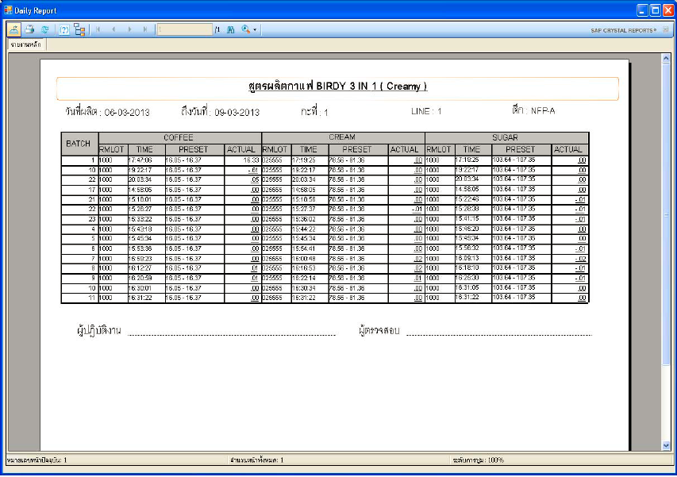

Add 20 new product to report sheet

Touch screen
Modify graphic page
 |  |  |  |  |  |  |  |  | Drawing by J. Tawet
 |  |  |  |  |  |  |  |  | Date : 1 Sep 2015 Rev.01 | Page 1 of 9
 |  |  |  |  |  |  |  |  | Document no. TC 010915_01
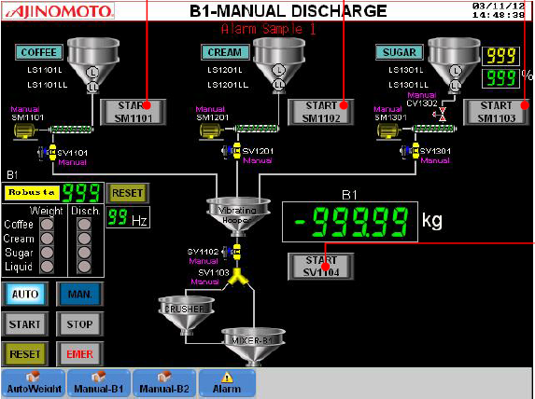

Add 20 new product to show status line B1

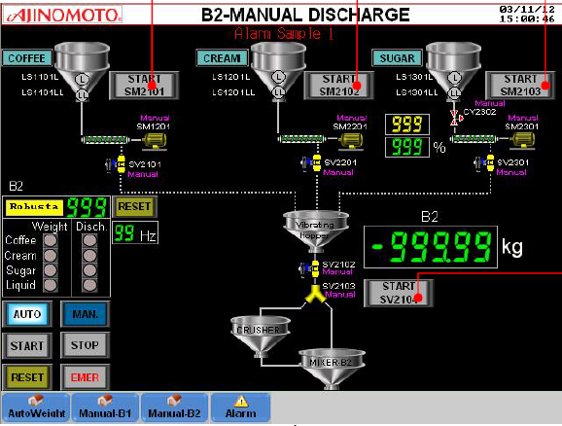

Add 20 new product to show status line B2

New graphic page
 |  |  |  |  |  |  |  |  | Drawing by J. Tawet
 |  |  |  |  |  |  |  |  | Date : 1 Sep 2015 Rev.01 | Page 2 of 9
 |  |  |  |  |  |  |  |  | Document no. TC 010915_01

MOCHA (WC )
MOCHA (DC )
ICE
SPARK SHOT
ESPRESSO
 |  |  | TIMER SETTING -2 (B1) |  |  |  |  |  | dd/mm/yy hr:min:sec
Alarm Sample1
 | No. | Service name |  |  |  |  |  | PV (SEC)
 | 1 | CH.ON BEFORE ED. | XXX | XXX | XXX | XXX | XXX | XXX
 | 2 | VIB.RW HOPPER ON | XXX | XXX | XXX | XXX | XXX | XXX
 | 3 | VIB.CH HOPPER ON | XXX | XXX | XXX | XXX | XXX | XXX
 | 4 | CRUSHER ON | XXX | XXX | XXX | XXX | XXX | XXX
 | 5 | VALVE A ON | XXX | XXX | XXX | XXX | XXX | XXX
 | 6 | BEFORE LIQ. FEED | XXX | XXX | XXX | XXX | XXX | XXX
 | 7 | MIXER ON | XXX | XXX | XXX | XXX | XXX | XXX
 | 8 | LP1 ON | XXX | XXX | XXX | XXX | XXX | XXX
 | 9 | SF.ON BEFORE VB | XXX | XXX | XXX | XXX | XXX | XXX
 | 10 | VALVE B ON | XXX | XXX | XXX | XXX | XXX | XXX
 | 11 | SIFTER ON | XXX | XXX | XXX | XXX | XXX | XXX
 | 12 | DELAY BATCH | XXX | XXX | XXX | XXX | XXX | XXX

New graphic page
 |  |  |  |  |  |  |  |  | Drawing by J. Tawet
 |  |  |  |  |  |  |  |  | Date : 1 Sep 2015 Rev.01 | Page 3 of 9
 |  |  |  |  |  |  |  |  | Document no. TC 010915_01

SPORT DRINK
LALTE
ICCM (Plain)
ICCM (Straw)
ICCM (Choc)
 |  |  | TIMER SETTING -3(B1) |  |  |  |  |  | dd/mm/yy hr:min:sec
Alarm Sample1
 | No. | Service name |  |  |  |  |  | PV (SEC)
 | 1 | CH.ON BEFORE ED. | XXX | XXX | XXX | XXX | XXX | XXX
 | 2 | VIB.RW HOPPER ON | XXX | XXX | XXX | XXX | XXX | XXX
 | 3 | VIB.CH HOPPER ON | XXX | XXX | XXX | XXX | XXX | XXX
 | 4 | CRUSHER ON | XXX | XXX | XXX | XXX | XXX | XXX
 | 5 | VALVE A ON | XXX | XXX | XXX | XXX | XXX | XXX
 | 6 | BEFORE LIQ. FEED | XXX | XXX | XXX | XXX | XXX | XXX
 | 7 | MIXER ON | XXX | XXX | XXX | XXX | XXX | XXX
 | 8 | LP1 ON | XXX | XXX | XXX | XXX | XXX | XXX
 | 9 | SF.ON BEFORE VB | XXX | XXX | XXX | XXX | XXX | XXX
 | 10 | VALVE B ON | XXX | XXX | XXX | XXX | XXX | XXX
 | 11 | SIFTER ON | XXX | XXX | XXX | XXX | XXX | XXX
 | 12 | DELAY BATCH | XXX | XXX | XXX | XXX | XXX | XXX

New graphic page
 |  |  |  |  |  |  |  |  | Drawing by J. Tawet
 |  |  |  |  |  |  |  |  | Date : 1 Sep 2015 Rev.01 | Page 4 of 9
 |  |  |  |  |  |  |  |  | Document no. TC 010915_01

RM.16
RM.17
RM.18
RM.19
RM.20
 |  |  | TIMER SETTING -4(B1) |  |  |  |  |  | dd/mm/yy hr:min:sec
Alarm Sample1
 | No. | Service name |  |  |  |  |  | PV (SEC)
 | 1 | CH.ON BEFORE ED. | XXX | XXX | XXX | XXX | XXX | XXX
 | 2 | VIB.RW HOPPER ON | XXX | XXX | XXX | XXX | XXX | XXX
 | 3 | VIB.CH HOPPER ON | XXX | XXX | XXX | XXX | XXX | XXX
 | 4 | CRUSHER ON | XXX | XXX | XXX | XXX | XXX | XXX
 | 5 | VALVE A ON | XXX | XXX | XXX | XXX | XXX | XXX
 | 6 | BEFORE LIQ. FEED | XXX | XXX | XXX | XXX | XXX | XXX
 | 7 | MIXER ON | XXX | XXX | XXX | XXX | XXX | XXX
 | 8 | LP1 ON | XXX | XXX | XXX | XXX | XXX | XXX
 | 9 | SF.ON BEFORE VB | XXX | XXX | XXX | XXX | XXX | XXX
 | 10 | VALVE B ON | XXX | XXX | XXX | XXX | XXX | XXX
 | 11 | SIFTER ON | XXX | XXX | XXX | XXX | XXX | XXX
 | 12 | DELAY BATCH | XXX | XXX | XXX | XXX | XXX | XXX

New graphic page
 |  |  |  |  |  |  |  |  | Drawing by J. Tawet
 |  |  |  |  |  |  |  |  | Date : 1 Sep 2015 Rev.01 | Page 5 of 9
 |  |  |  |  |  |  |  |  | Document no. TC 010915_01

RM.21
RM.22
RM.23
RM.24
RM.25
 |  |  | TIMER SETTING -5(B1) |  |  |  |  |  | dd/mm/yy hr:min:sec
Alarm Sample1
 | No. | Service name |  |  |  |  |  | PV (SEC)
 | 1 | CH.ON BEFORE ED. | XXX | XXX | XXX | XXX | XXX | XXX
 | 2 | VIB.RW HOPPER ON | XXX | XXX | XXX | XXX | XXX | XXX
 | 3 | VIB.CH HOPPER ON | XXX | XXX | XXX | XXX | XXX | XXX
 | 4 | CRUSHER ON | XXX | XXX | XXX | XXX | XXX | XXX
 | 5 | VALVE A ON | XXX | XXX | XXX | XXX | XXX | XXX
 | 6 | BEFORE LIQ. FEED | XXX | XXX | XXX | XXX | XXX | XXX
 | 7 | MIXER ON | XXX | XXX | XXX | XXX | XXX | XXX
 | 8 | LP1 ON | XXX | XXX | XXX | XXX | XXX | XXX
 | 9 | SF.ON BEFORE VB | XXX | XXX | XXX | XXX | XXX | XXX
 | 10 | VALVE B ON | XXX | XXX | XXX | XXX | XXX | XXX
 | 11 | SIFTER ON | XXX | XXX | XXX | XXX | XXX | XXX
 | 12 | DELAY BATCH | XXX | XXX | XXX | XXX | XXX | XXX

New graphic page
 |  |  |  |  |  |  |  |  | Drawing by J. Tawet
 |  |  |  |  |  |  |  |  | Date : 1 Sep 2015 Rev.01 | Page 6 of 9
 |  |  |  |  |  |  |  |  | Document no. TC 010915_01

MOCHA (WC )
MOCHA (DC )
ICE
SPARK SHOT
ESPRESSO
 |  |  | TIMER SETTING -2 (B2) |  |  |  |  |  | dd/mm/yy hr:min:sec
Alarm Sample1
 | No. | Service name |  |  |  |  |  | PV (SEC)
 | 1 | CH.ON BEFORE ED. | XXX | XXX | XXX | XXX | XXX | XXX
 | 2 | VIB.RW HOPPER ON | XXX | XXX | XXX | XXX | XXX | XXX
 | 3 | VIB.CH HOPPER ON | XXX | XXX | XXX | XXX | XXX | XXX
 | 4 | CRUSHER ON | XXX | XXX | XXX | XXX | XXX | XXX
 | 5 | VALVE A ON | XXX | XXX | XXX | XXX | XXX | XXX
 | 6 | BEFORE LIQ. FEED | XXX | XXX | XXX | XXX | XXX | XXX
 | 7 | MIXER ON | XXX | XXX | XXX | XXX | XXX | XXX
 | 8 | LP1 ON | XXX | XXX | XXX | XXX | XXX | XXX
 | 9 | SF.ON BEFORE VB | XXX | XXX | XXX | XXX | XXX | XXX
 | 10 | VALVE B ON | XXX | XXX | XXX | XXX | XXX | XXX
 | 11 | SIFTER ON | XXX | XXX | XXX | XXX | XXX | XXX
 | 12 | DELAY BATCH | XXX | XXX | XXX | XXX | XXX | XXX

New graphic page
 |  |  |  |  |  |  |  |  | Drawing by J. Tawet
 |  |  |  |  |  |  |  |  | Date : 1 Sep 2015 Rev.01 | Page 7 of 9
 |  |  |  |  |  |  |  |  | Document no. TC 010915_01

SPORT DRINK
LALTE
ICCM (Plain)
ICCM (Straw)
ICCM (Choc)
 |  |  | TIMER SETTING -3(B2) |  |  |  |  |  | dd/mm/yy hr:min:sec
Alarm Sample1
 | No. | Service name |  |  |  |  |  | PV (SEC)
 | 1 | CH.ON BEFORE ED. | XXX | XXX | XXX | XXX | XXX | XXX
 | 2 | VIB.RW HOPPER ON | XXX | XXX | XXX | XXX | XXX | XXX
 | 3 | VIB.CH HOPPER ON | XXX | XXX | XXX | XXX | XXX | XXX
 | 4 | CRUSHER ON | XXX | XXX | XXX | XXX | XXX | XXX
 | 5 | VALVE A ON | XXX | XXX | XXX | XXX | XXX | XXX
 | 6 | BEFORE LIQ. FEED | XXX | XXX | XXX | XXX | XXX | XXX
 | 7 | MIXER ON | XXX | XXX | XXX | XXX | XXX | XXX
 | 8 | LP1 ON | XXX | XXX | XXX | XXX | XXX | XXX
 | 9 | SF.ON BEFORE VB | XXX | XXX | XXX | XXX | XXX | XXX
 | 10 | VALVE B ON | XXX | XXX | XXX | XXX | XXX | XXX
 | 11 | SIFTER ON | XXX | XXX | XXX | XXX | XXX | XXX
 | 12 | DELAY BATCH | XXX | XXX | XXX | XXX | XXX | XXX

New graphic page
 |  |  |  |  |  |  |  |  | Drawing by J. Tawet
 |  |  |  |  |  |  |  |  | Date : 1 Sep 2015 Rev.01 | Page 8 of 9
 |  |  |  |  |  |  |  |  | Document no. TC 010915_01

RM.16
RM.17
RM.18
RM.19
RM.20
 |  |  | TIMER SETTING -4(B2) |  |  |  |  |  | dd/mm/yy hr:min:sec
Alarm Sample1
 | No. | Service name |  |  |  |  |  | PV (SEC)
 | 1 | CH.ON BEFORE ED. | XXX | XXX | XXX | XXX | XXX | XXX
 | 2 | VIB.RW HOPPER ON | XXX | XXX | XXX | XXX | XXX | XXX
 | 3 | VIB.CH HOPPER ON | XXX | XXX | XXX | XXX | XXX | XXX
 | 4 | CRUSHER ON | XXX | XXX | XXX | XXX | XXX | XXX
 | 5 | VALVE A ON | XXX | XXX | XXX | XXX | XXX | XXX
 | 6 | BEFORE LIQ. FEED | XXX | XXX | XXX | XXX | XXX | XXX
 | 7 | MIXER ON | XXX | XXX | XXX | XXX | XXX | XXX
 | 8 | LP1 ON | XXX | XXX | XXX | XXX | XXX | XXX
 | 9 | SF.ON BEFORE VB | XXX | XXX | XXX | XXX | XXX | XXX
 | 10 | VALVE B ON | XXX | XXX | XXX | XXX | XXX | XXX
 | 11 | SIFTER ON | XXX | XXX | XXX | XXX | XXX | XXX
 | 12 | DELAY BATCH | XXX | XXX | XXX | XXX | XXX | XXX

New graphic page
 |  |  |  |  |  |  |  |  | Drawing by J. Tawet
 |  |  |  |  |  |  |  |  | Date : 1 Sep 2015 Rev.01 | Page 9 of 9
 |  |  |  |  |  |  |  |  | Document no. TC 010915_01

RM.21
RM.22
RM.23
RM.24
RM.25
 |  |  | TIMER SETTING -5(B2) |  |  |  |  |  | dd/mm/yy hr:min:sec
Alarm Sample1
 | No. | Service name |  |  |  |  |  | PV (SEC)
 | 1 | CH.ON BEFORE ED. | XXX | XXX | XXX | XXX | XXX | XXX
 | 2 | VIB.RW HOPPER ON | XXX | XXX | XXX | XXX | XXX | XXX
 | 3 | VIB.CH HOPPER ON | XXX | XXX | XXX | XXX | XXX | XXX
 | 4 | CRUSHER ON | XXX | XXX | XXX | XXX | XXX | XXX
 | 5 | VALVE A ON | XXX | XXX | XXX | XXX | XXX | XXX
 | 6 | BEFORE LIQ. FEED | XXX | XXX | XXX | XXX | XXX | XXX
 | 7 | MIXER ON | XXX | XXX | XXX | XXX | XXX | XXX
 | 8 | LP1 ON | XXX | XXX | XXX | XXX | XXX | XXX
 | 9 | SF.ON BEFORE VB | XXX | XXX | XXX | XXX | XXX | XXX
 | 10 | VALVE B ON | XXX | XXX | XXX | XXX | XXX | XXX
 | 11 | SIFTER ON | XXX | XXX | XXX | XXX | XXX | XXX
 | 12 | DELAY BATCH | XXX | XXX | XXX | XXX | XXX | XXX

PLC flow chat
waiting data

